界面设计
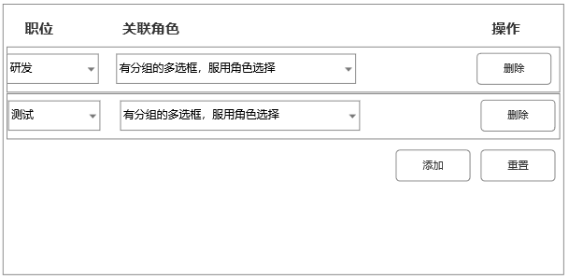
六、 |  | 详细设计
 | 6.1 |  | 用户模块列表
 |  | 6.1.1 |  | 用户模块列表
 |  |  |  |  | 1、比起原先的界面，多增加了些搜索项 2、选择左侧部门，查找左侧部门的用户。 选择项变化事件，直接触发查询 已选择的项，点掉表示不筛选部门 进该页面，默认不筛选部门 3、新增和搜索右浮动。非管理员用户，新增按钮会隐藏。 4、在选择部门状态下，添加用户，弹出窗口默认携带选中的部门。 （该功能做到通用的菜单功能中）

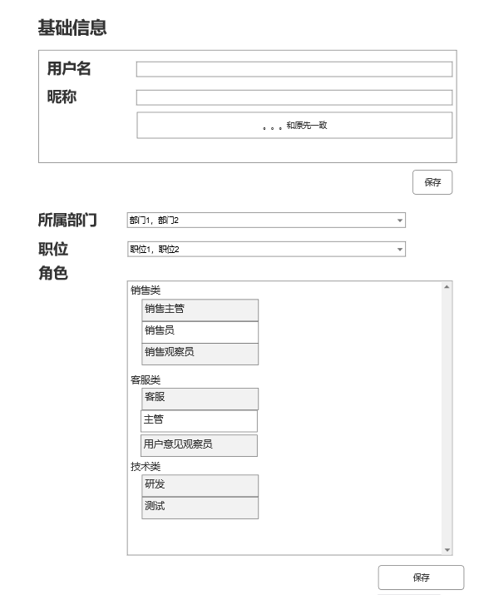
 |  | 6.1.2 |  | 用户保存与编辑
 |  |  |  |  | 基础信息编辑和部门职位角色的编辑做2个接口 部门选择是可多选的树状控件 职位选择是可多选下拉列表 角色一个角色组，只能选1个或不选 切换部门和职位，在右上角做 | 部门、职位编辑备选方案
 |  |  |  |  |  | 添加一个编辑按钮。输入code定位树的位置，点击添加加入下面的列表
 |  |  |  |  |  | 点击primary，则设定为当前部门/职位

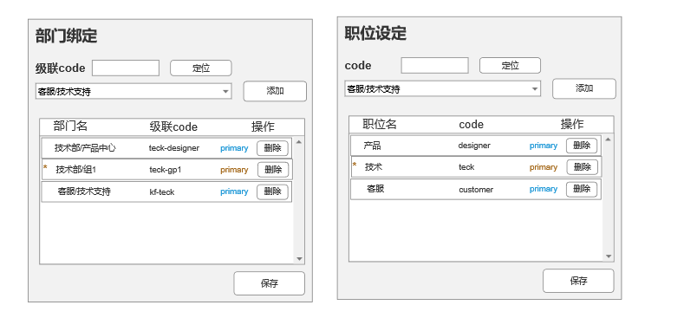

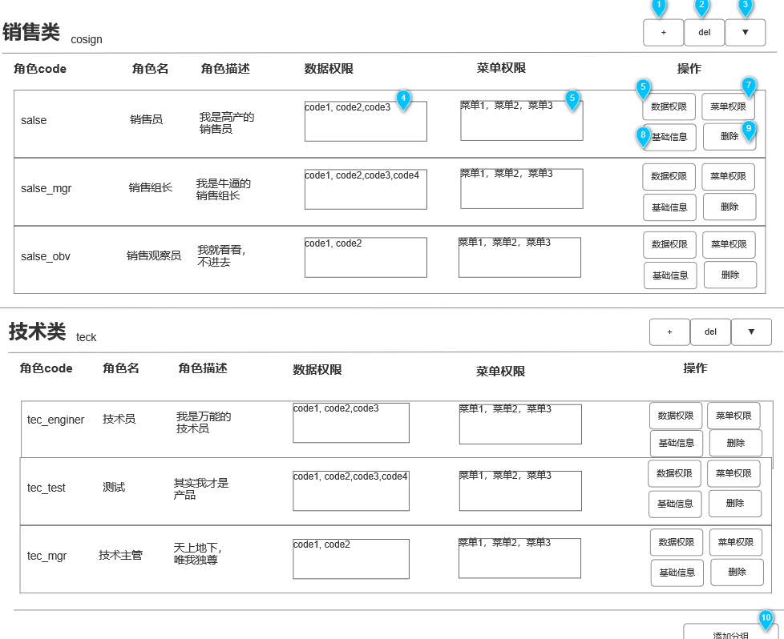
 | 6.2 |  | 角色模块
 |  | 6.2.1 |  | 角色列表
 |  |  |  |  | 1. 添加角色分组 用户输入角色名，角色code，角色描述。角色code全局唯一 2. 删除角色分组 前端注意给个提示 3. 折叠分组 4. 展示所有绑定的code，用","连接 5. 菜单权限，菜单名，用","连接 显示不下，用…补充 6. 编辑数据权限 弹出一个多选的下拉列别，还有个确定 7. 菜单编辑权限 8. 基础信息编辑 弹出基础信息编辑页面 9. 删除权限 前端弹确认窗口，后端遍历所有用户，删除关联 10. 添加权限分组

 |  | 6.2.2 |  | 新增角色
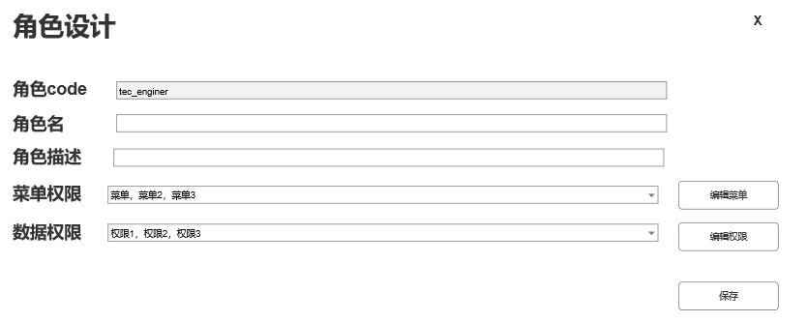

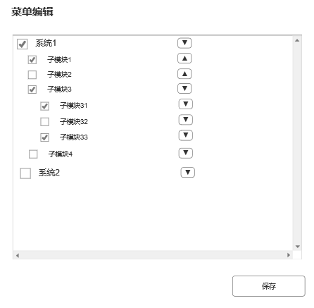
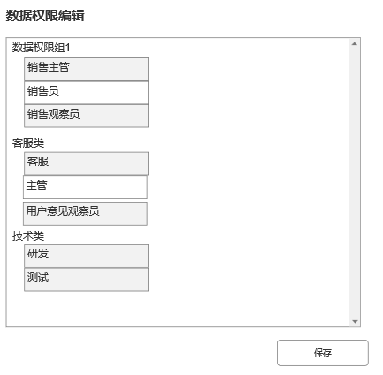

 | 6.3 |  | 应用模块

 |  | 菜单界面与原先基本一致，增加3个关键字段，code，级联code，菜单类型
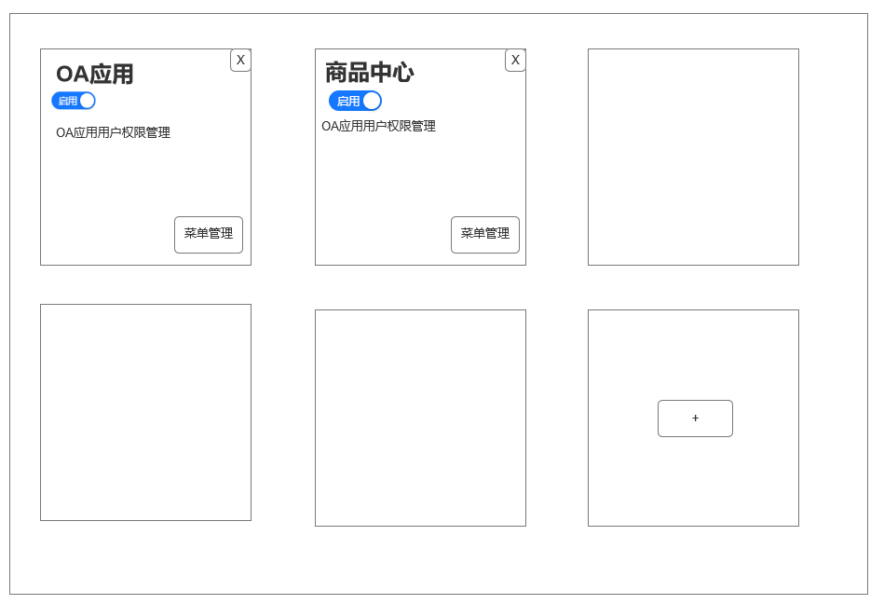

 | 6.4 |  | 菜单模块

 | 6.5 |  | 数据域权限模块
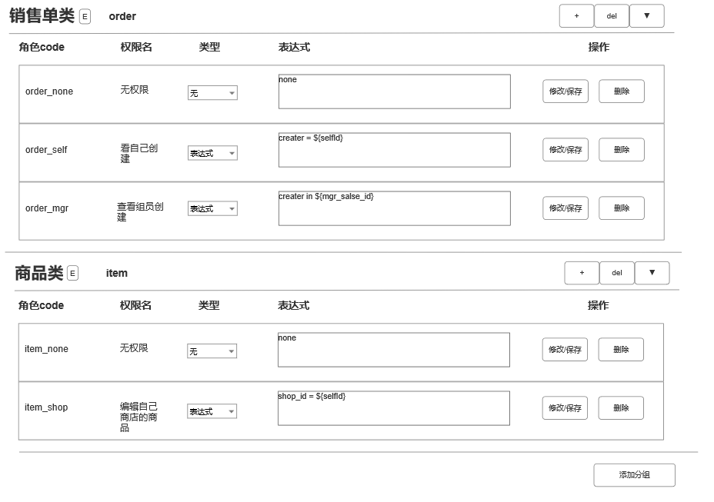

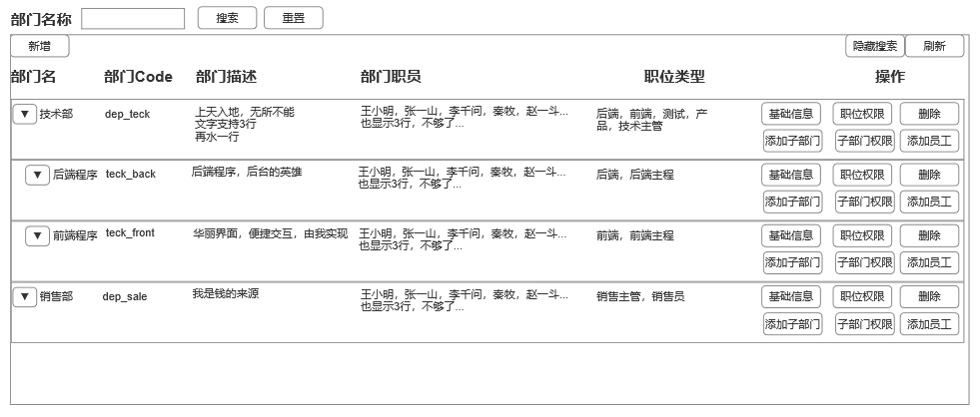
 | 6.6 |  | 部门设计
 |  |  |  |  | 1、新增部门时，只输出基础信息 2、创建后可以当前部门职位权限和子部门职位权限 创建时，当前部门职位权限和子部门职位权限，设置为上及部门的子部门职位权限 3、添加子部门时，上级部门选择成该部门，且不可修改 4、添加员工，是把已有员工关联到该部门上。 添加后，前端弹框确认，是否把用户角色重置为当前部门角色。 添加员工的搜索列表，要做职位筛选。 5、部门搜索相关逻辑，参考http://admin.dianshixinxi.com:90/system/dept的交互 6、部门职位关联的重置，也是重置成上级部门的子部门权限（没有上级为空）

黄哥的领域图
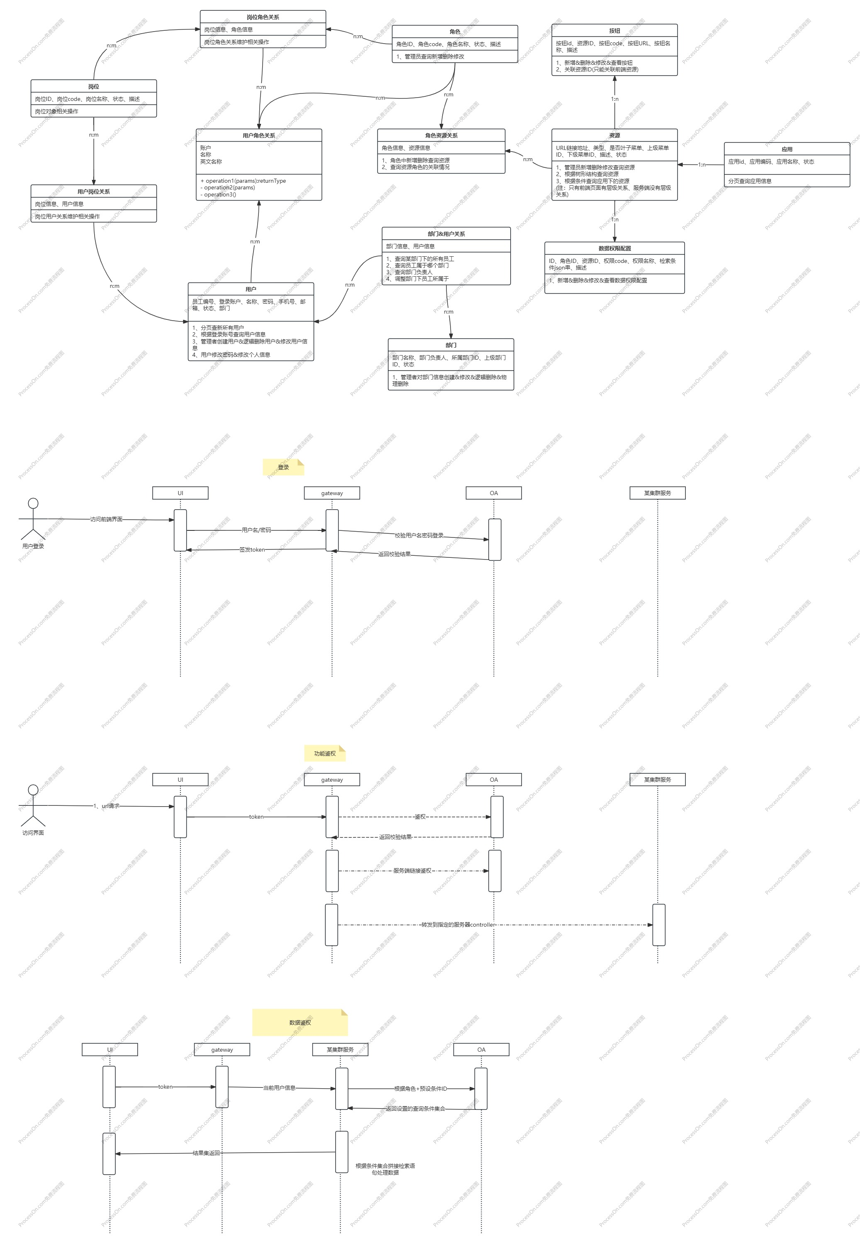
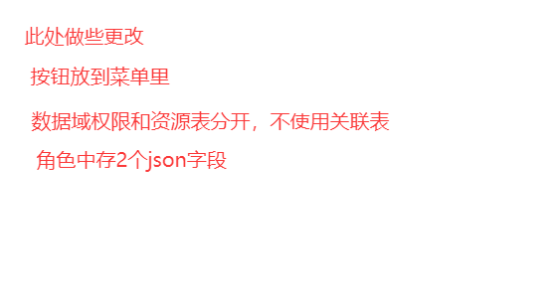

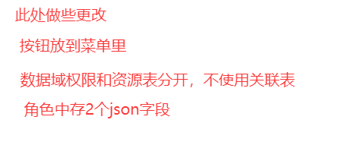

权限系统
一、 |  | 设计目的
本系统包含OA的权限系统，主要包含接口访问权限和数据访问权限。 1、权限可配置 2、不同权限的用户，可以看到的菜单和功能按钮不同 3、后端会根据用户的权限，校验前端是否有权限发起请求 4、不同用户，对同一接口可以看到的数据不同 5、希望减少代码的侵入，使业务逻辑不必编写过多和权限相关的代码。当权限规则调整时，不必过多修改代码。 迭代要点： 本次迭代，仅仅是让系统有权限系统，让各系统得到鉴权，数据可以正常流转。 本迭代并不是做一个完整的员工、账户管理系统，仅仅追求可用。

二、 |  | 数据结构设计

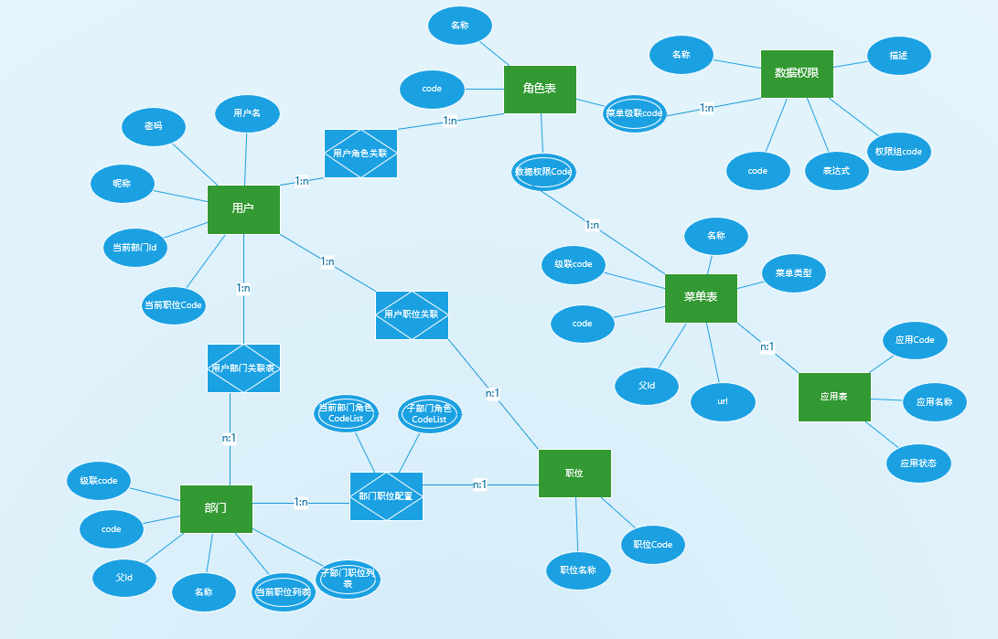
 | 2.1 |  | 数据实体概览
 |  | ❈ | 本章主要展现和本设计稿相关字段
 |  |  |  |  |  |  |  |  |  | 鉴权系统有如图几个实体。 1. 用户 用户存有用户的基础信息。 用户有多个角色。 用户可以有多个部门和多个职业。但当前状态下，只属于一个部门和一个职业 2. 角色 一个角色身上，有多个菜单code，多个数据权限code。角色是系统的权限组。 3. 菜单 菜单定义了前端的菜单、按钮、请求链接 4. 数据权限 数据权限，定义了鉴权的表达式 5. 部门 部门主要用于一些查询时分组管理用户，不直接参与权限 当用户加入部门时，会提示用户是否根据部门和职业的配置，初始化用户角色 6. 职位 职位和部门一样，只是用于查询时分组用户 7. 应用，如商品应用，订单应用，物流应用。是菜单的一个分组

 | 2.2 |  | 用户模块
 |  | 2.2.1 |  | 用户模块领域需求设计
 |  |  | 1） | 支持用户基础信息存储，如用户名，昵称，密码
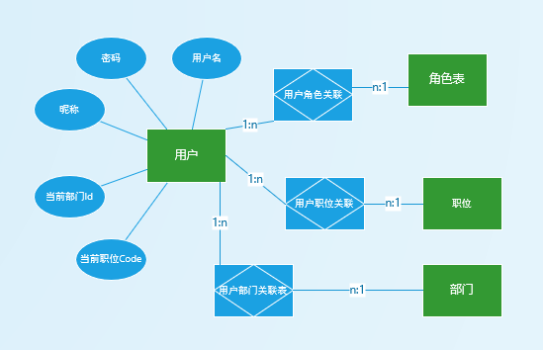
 |  |  | 2） | 一个用户上可绑定多个角色
 |  |  | 3） | 一个用户可属于多个部门
 |  |  | 4） | 一个用户可绑定多个职位
 |  |  | 5） | 通过角色、部门、职位可反查到用户
 |  |  | 6) | 用户的部门、职位状态可切换
 |  |  |  | 虽说一个用户可以绑定多个部门和职位，而当前只能属于一个部门，一个职位。可以在界面上切换
 |  |  |  | 该功能在未来一些查询的鉴权上，可能会用到。预留功能。
 |  |  | 7） | 用户可以修改自己的密码。管理员可以重置用户的密码
 |  |  | 8） | 管理员可以修改用户的部门和职业绑定
 |  |  | 9） | 管理员可以修改用户的属性

 |  | 2.2.2 |  | 用户表设计
 |  |  | 2.2.2.1 |  |  | 用户表设计
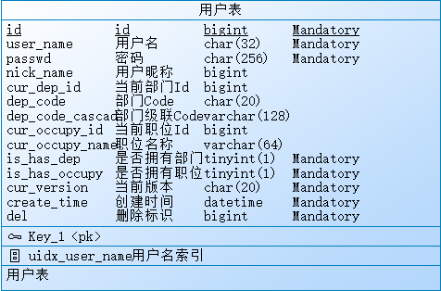

 |  |  | 2.2.2.2 |  |  | 用户表主要字段详解
 |  |  |  | user_name: 用户名唯一
 |  |  |  | passed: 密码存密文
 |  |  |  | cur_dep_id: 当前部门Id。dep_code,dep_code_cascad是冗余字段，便于查询
 |  |  |  | cur_occupy_id: 职位id
 |  |  |  | del: 假删除，0为存在，=id为删除态

 |  | 2.2.3 |  | 用户表关联表设计
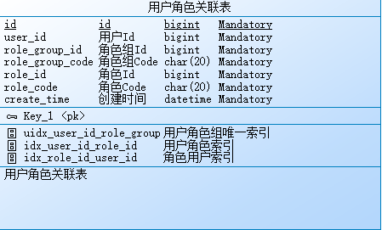
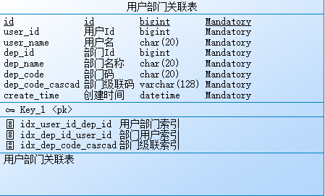
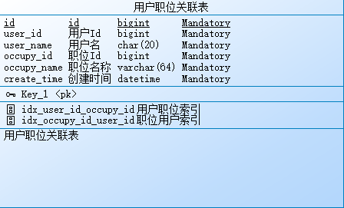

 |  |  |  | 与用户表关联，多对多，适当冗余，便于查看管理

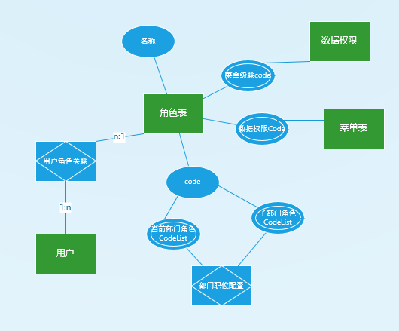
 | 2.3 |  | 角色领域
 |  | 2.3.1 |  | 角色系统领域设计
 |  |  | 1） | 角色数据记录了菜单的权限。该字段数据可编辑。可以新增codeList，删除codeList。
 |  |  | 2） | 角色数据记录了数据权限，该字段数据可编辑。可以新增codeList，删除codeList。
 |  |  | 3） | 同角色组角色是互斥的。一个用户对于一个角色组，只能挂载1个角色
 |  |  | 4） | 部门的推荐角色配置，同3）

 |  | 2.3.2 |  | 角色与角色组表设计
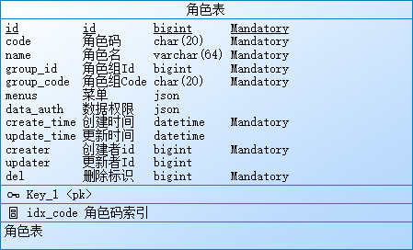
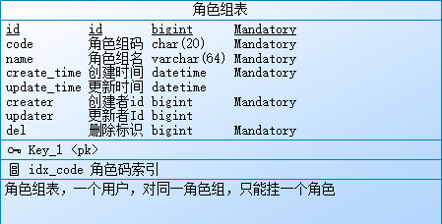

 |  | 2.3.3 |  | 角色表字段概述
 |  |  | group_id: 角色组Id，一个用户可以赋予多个角色，但每个组的角色只能赋予一个
 |  |  | code: 角色code唯一
 |  |  | menus: 角色上挂有菜单级联Code列表
 |  |  | data_auth：角色上挂有数据域code列表
 |  | 2.3.4 |  | 角色组表字段概述
 |  |  | code: 角色组code，全局唯一
 |  |  | name: 角色组名称

 | 2.4 |  | 菜单表
 |  | 2.4.1 |  | 菜单系统领域设计
 |  |  | 1） | 通过配置菜单，可使前端功能模块动态上线
 |  |  | 2） | 每个菜单有个唯一的code，用户的角色中是否拥有该code，决定前端是否展示
 |  |  | 3） | 菜单类型
 |  |  |  | 1. | 主模块
 |  |  |  |  | 主模块放在侧边栏
 |  |  |  | 2. | 页面
 |  |  |  |  | 主模块下的页面
 |  |  |  |  | 页面可能有子页面，这里都属于页面
 |  |  |  | 3 | 按钮
 |  |  |  |  | 页面的按钮，主要标记可见性
 |  |  |  | 4 | 请求
 |  |  |  |  | 用于控制用户是否有该请求的权限。
 |  |  |  |  | 通常情况下，后端的接口权限控制在页面层和按钮层。但有时可能控制不全，故增加请求类型
 |  |  |  | 5 | 资源
 |  |  |  |  | 是否有一些资源的下载权限
 |  |  |  | 6 | 逻辑节点
 |  |  |  |  | 便于拓展，该类型单纯是一个逻辑节点，没有特殊意义
 |  |  | 4） | 菜单是一个树状结构，可以在页面上新增、删除节点
 |  |  | 5） | 应用是菜单的分组，前端查询传应用Code，返回这个应用下的菜单树
 |  | 2.4.2 |  | 菜单表设计
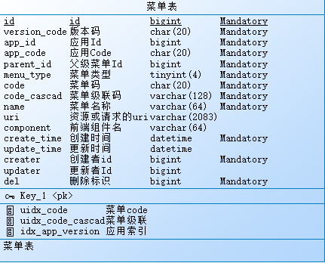
 |  |  |  |  |  |  |  |  | version_id，版本id，防止老板哪天想大改UI，一个大UI版本，要配一套菜单表。
 |  |  |  |  |  |  |  |  | parent_id，父级菜单Id，根节点为-1
 |  |  |  |  |  |  |  |  | menu_type: 菜单类型，菜单类型。1是模块，2是页面，3是按钮，4是请求，5是资源，6是逻辑节点
 |  |  |  |  |  |  |  |  | code: 菜单码，在同一个parent_id下唯一。
 |  |  |  |  |  |  |  |  | code_cascad：菜单级联码。由各级菜单code用'-'连接而成，如：如account-edit。前端控件是否显示，用这个字段做关联
 |  |  |  |  |  |  |  |  | uri: 前端资源请求的uri。无论是页面请求，还是接口请求，都用这个字段
 |  |  |  |  |  |  |  |  | component：前端组件名，用于前端动态加载

 |  | 2.4.3 |  | 应用表字段详解
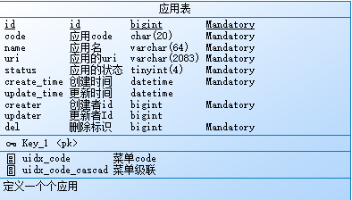

 | 2.5 |  | 数据权限表
 |  | 2.5.2 |  | 数据域权限领域设计
 |  |  | 1) | 数据域权限绑定到角色上
 |  |  | 2） | 数据域有权限组和权限项的概念。每个数据域权限项属于一个数据域权限组。
 |  |  | 3） | 每个角色对每个数据域组，可以挂载0个或1个数据域权限项
 |  |  | 4） | 数据域组的code，与后端的mapper关联

 |  | 2.5.1 |  | 数据域权限组表设计
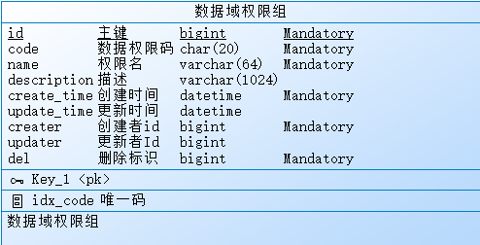
 |  |  |  |  |  |  |  |  | code，全局唯一，标记是哪个组
 |  |  |  |  |  |  |  |  | name，数据域组名字，用于显示

 |  | 2.5.2 |  | 数据域权限表设计
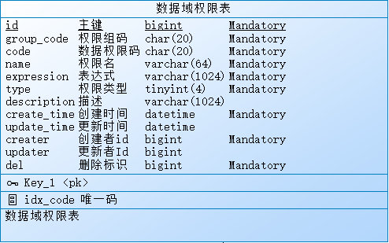
 |  |  |  |  |  |  |  |  | group_code：权限组码，统一权限组下，只能有一个数据权限。
 |  |  |  |  |  |  |  |  | code: 权限码，全局唯一。如：order_selfcrt(只能查看到自己创建的订单)
 |  |  |  |  |  |  |  |  | expression: 表达式，如：creater in ${auth_sales_id_list}
 |  |  |  |  |  |  |  |  | 其中，creater是逻辑字段，在mapper注解中可以修改。auth_sales_id_list指向一个函数，返回一个IdList，表示当前用户能看到哪些销售创建的订单。
 |  |  |  |  |  |  |  |  | type，权限项类型，权限类型，0无权限，1表达式权限，2老板权限

 | 2.6 |  | 部门职位
 |  | 2.6.1 |  | 部门职位领域设计
 |  |  | 1） | 部门和职位主要用于查询分组，不直接参与鉴权系统
 |  |  | 2） | 每个部门下有多个职位，针对每个职位，有一套初始的角色权限
 |  |  |  | 当用户加入部门时，会提示是否根据部门，初始化用户的角色组
 |  |  | 3） | 部门是一个树及结构，支持增删改查
 |  |  |  | 部门添加子节点，会根据子部门角色集合，自动创建子节点的默认角色集合，该子节点的子节点默认集合也等于该集合
 |  |  | 4） | 部门支持添加用户，删除用户
 |  | 2.6.2 |  | 部门领域实体ER图
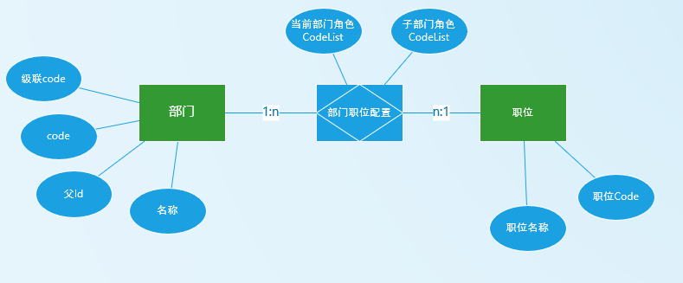

 |  | 2.6.3 |  | 部门表概要设计
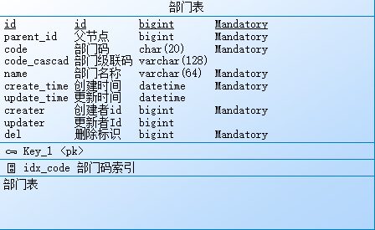
 |  |  |  |  |  |  |  | parent_id：父节点Id
 |  |  |  |  |  |  |  | code: 部门码，在同parent_id下唯一
 |  |  |  |  |  |  |  | code_cascad: 部门级联码，方便查询
 |  |  |  |  |  |  |  | name: 部门名称

 |  | 2.6.4 |  | 职位表设计
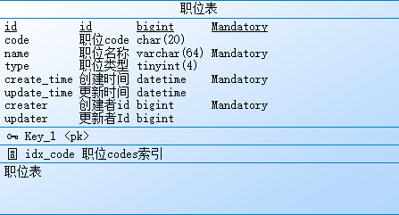

 |  |  |  |  |  |  |  | code：职位码，全局唯一
 |  |  |  |  |  |  |  | name: 职位名称
 |  |  |  |  |  |  |  | type: 职位类型，暂时预留。可以作为搜索使用
 |  |  |  |  |  |  |  | roles: 角色列表

 |  | 2.6.5 |  | 部门职位配置
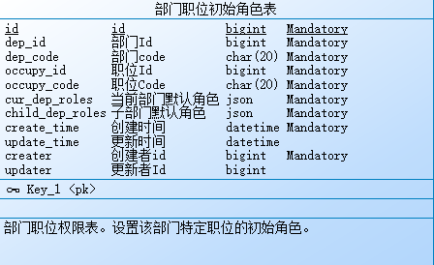

 |  |  |  |  |  |  |  | dep_id: 部门Id
 |  |  |  |  |  |  |  | occupy_id：职位Id
 |  |  |  |  |  |  |  | cur_dep_roles: 当前部门推荐角色
 |  |  |  |  |  |  |  | child_dep_roles: 子部门推荐角色

三、 |  | 权限可见性前端关联

 |  | 后端通过接口，返回前端一个可见的菜单树，前端根据该菜单树渲染

四、 |  | 数据域权限后端关联
 | 4.1 |  | 数据域权限只控制查询
 |  | 数据域权限的，可见即可改。操作修改等权限，要求先查询后修改。比如修改用户信息，需要首先查找可修改用户信息，然后再进行修改。鉴权放在查找可修改信息的接口上。
 | 4.2 |  | 数据域权限mapper关联
 |  | 数据域权限的关联，体现在mapper的注解上。下图是该注解的代码

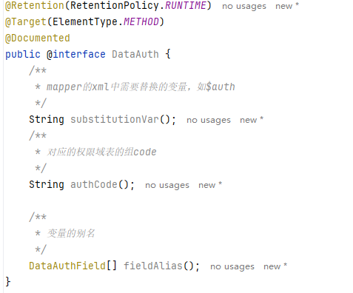

 | 4.3 |  | 应用举例
 |  | 4.3.1 |  | 数据域权限表数据：

 |  |  | #数据1 |  |  |  | 业务员的订单数据权限
 |  |  |  | group_code |  |  | order_auth
 |  |  |  | code |  |  | order_auth_salse
 |  |  |  | name |  |  | 业务员的订单数据权限
 |  |  |  | expression |  |  | creater = ${selfId}

 |  |  | #数据2 |  |  |  | 业务主管的订单数据权限
 |  |  |  | group_code |  |  | order_auth
 |  |  |  | code |  |  | order_auth_mgr
 |  |  |  | name |  |  | 业务主管的订单数据权限
 |  |  |  | expression |  |  | creater in ${mgr_salse_id}

 |  |  | #数据3 |  |  |  | 客服订单数据权限
 |  |  |  | group_code |  |  | order_auth
 |  |  |  | code |  |  | order_auth_cs
 |  |  |  | name |  |  | 业务主管的订单数据权限
 |  |  |  | expression |  |  | creater in ${cs_salse_auth_id}

 |  | 4.3.2 |  | mapper注解配置：

 |  | 4.3.4 |  | xmlsql
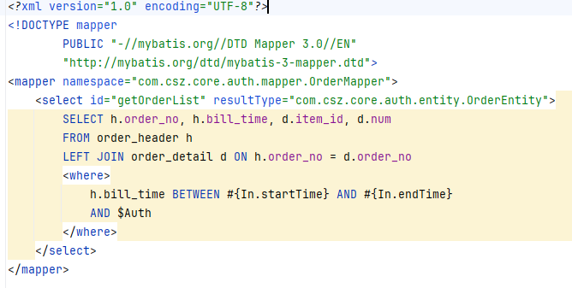

五、 |  | 功能权限后端实现

 |  |  | 微服务中，使用@RequireMenu，判断用户身上是否有该菜单的code
 |  |  | 可以传多个，或关系

